关系图
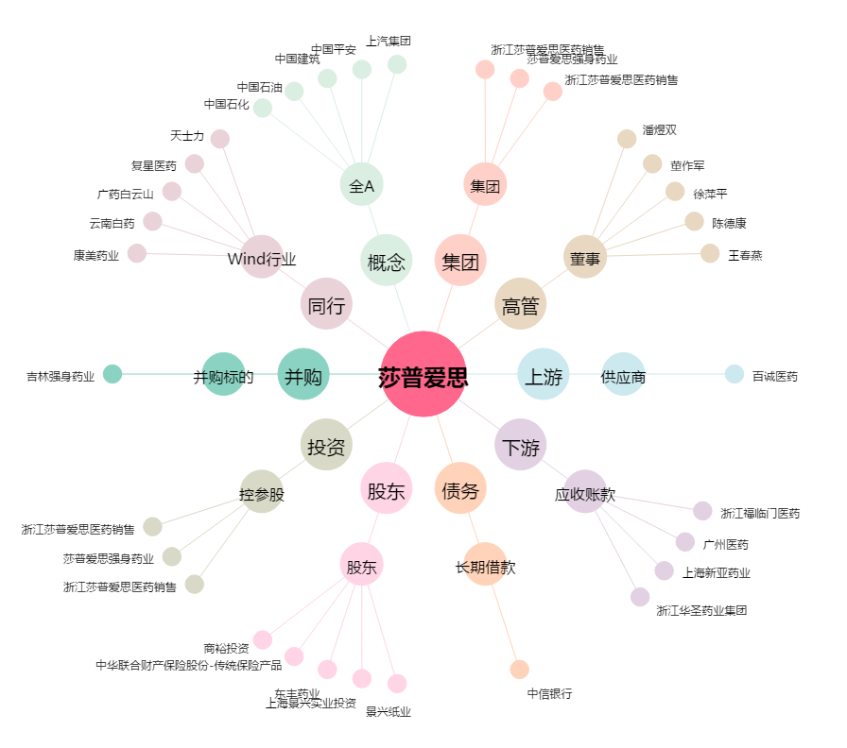
莎普爱思[603168.SH] - 关系概览图

